Заказ 376
Заказ 376
Поставщик: Полки алюминий |  |  | SKU | 6
Кабинет: Овсянников |  |  | Штук | 12550
Адрес Фабрики: Uma Industrial Park in Liubu City, Zhejiang Province, Innovation Street, Yagefei Bathroom |  |  | Коробов | 302 | Сумма | 145225
Контакт поставщика: Director Deng Junfeng 13336860388 350482666@qq.com |  |  | Объем, м3 | 45.242 | Вес, кг | 6891

N | Фото товара 产品照片 | Стикер товара 商品标签 | Артикул 货号 | Наименование 名称 | ШК 条码 | Кол-во, шт 数量 | Цена 单价 | Сумма 金额 | Штук в коробе 每箱数量 | Коробов 箱数 | Размер короба 外箱尺寸 | Вес короба, кг 单箱毛重 | Вес партии, кг 总重量 | Объем короба, м3 单箱体积 | Объем партии, м3 总体积 | Материал 材料 | Цвет 颜色 | Размер товара 产品尺寸 | Упаковка 包装 | Флаер 传单 | Коробка / макет 包装盒/刀版 | Комментарий 备注
1 |  |  | 2 прямые полки черные | 2 прямые полки черные | 2039110983406 | 6000 | 12 | 72000 | 40 | 150 | 63*32.5*76 | 22.8 | 3420 | 0.15561 | 23.3415 | алюминий (металл) 铝材 | Черный / 黑色的 |  | Короб: 63*32.5*76; PCS/CTN: 40.0; G.W.: 22.8 кг; CBM: 0.15561 | Скачать | Брендированная коробка
2 | Открыть фото |  | 2 прямые полки металл | 2 прямые полки металл | 2039171902767 | 1000 | 0 | 0 |  |  |  |  |  |  |  |  |  |  |  |  | Стандартная упаковка
3 | 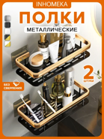 | 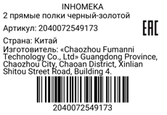 | 2 прямые полки черный-золотой | 2 прямые полки черный-золотой | 2040072549173 | 350 | 13.5 | 4725 | 40 | 9 | 63×32.5×76 | 20 | 180 | 0.15561 | 1.40049 | алюминий (металл) 铝材 | Черный-золотой / 黑金色 |  | Короб: 63*32.5*76; PCS/CTN: 40.0; G.W.: 20.0 кг; CBM: 0.15561 | Скачать | Стандартная упаковка
4 |  |  | 2 прямые полки белые с крючками | 2 прямые полки белые с крючками | 2041780757928 | 3000 | 12.8 | 38400 | 40 | 75 | 63*32.5*76 | 23.6 | 1770 | 0.15561 | 11.67075 | алюминий (металл) 铝材 | Белый / 白色的 |  | Короб: 63*32.5*76; PCS/CTN: 40.0; G.W.: 23.6 кг; CBM: 0.15561 | Скачать | Брендированная коробка
5 | 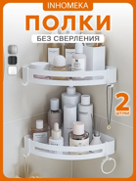 | 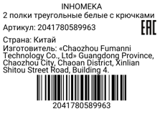 | 2 полки треугольные белые с крючками | 2 полки треугольные белые с крючками | 2041780589963 | 1500 | 14 | 21000 | 30 | 50 | 70×53×32.5 | 22.5 | 1125 | 0.120575 | 6.02875 | алюминий (металл) 铝材 | Белый / 白色的 |  | Короб: 70*53*32.5; PCS/CTN: 30.0; G.W.: 22.5 кг; CBM: 0.120575 | Скачать | Стандартная упаковка
6 |  |  | 2 прямые полки белый-серебристый | 2 прямые полки белый-серебристый | 2045048874068 | 700 | 13 | 9100 | 40 | 18 | 63*32.5*76 | 22 | 396 | 0.15561 | 2.80098 | алюминий (металл) 铝材 | Белый / 白色的; Серебристый / 銀 |  | Короб: 63*32.5*76; PCS/CTN: 40.0; G.W.: 22.0 кг; CBM: 0.15561 | Скачать | Брендированная коробка

